使用说明
1. 打开一次FFLOGS战斗记录
2. 选择事件,施法
3. 点击查询，按下图选择
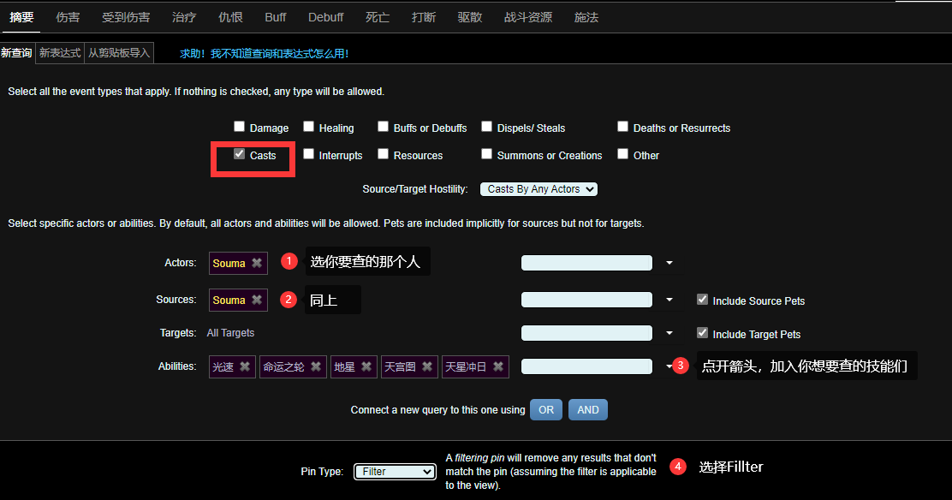

3. 点击右下角Create Pin
4. 复制下方的结果到"生成"工作表的A2部分(右键 - 粘贴 - 匹配目标格式)
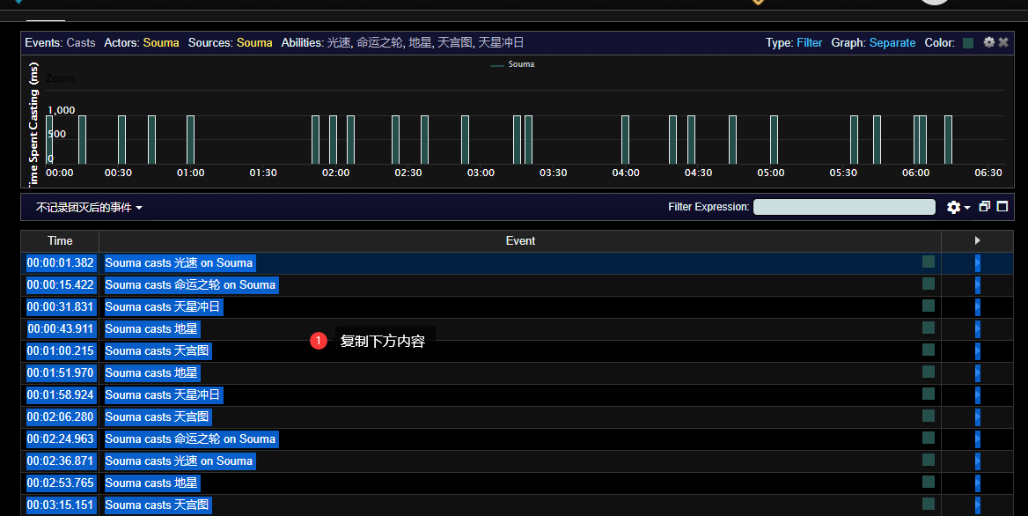

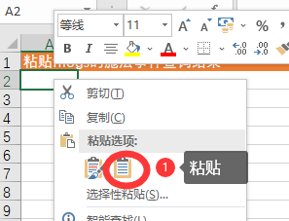

5. 右侧会生成谱面,复制走即可.
ps. 国际服的技能名称，在右侧有对应的自动翻译。

